モデル
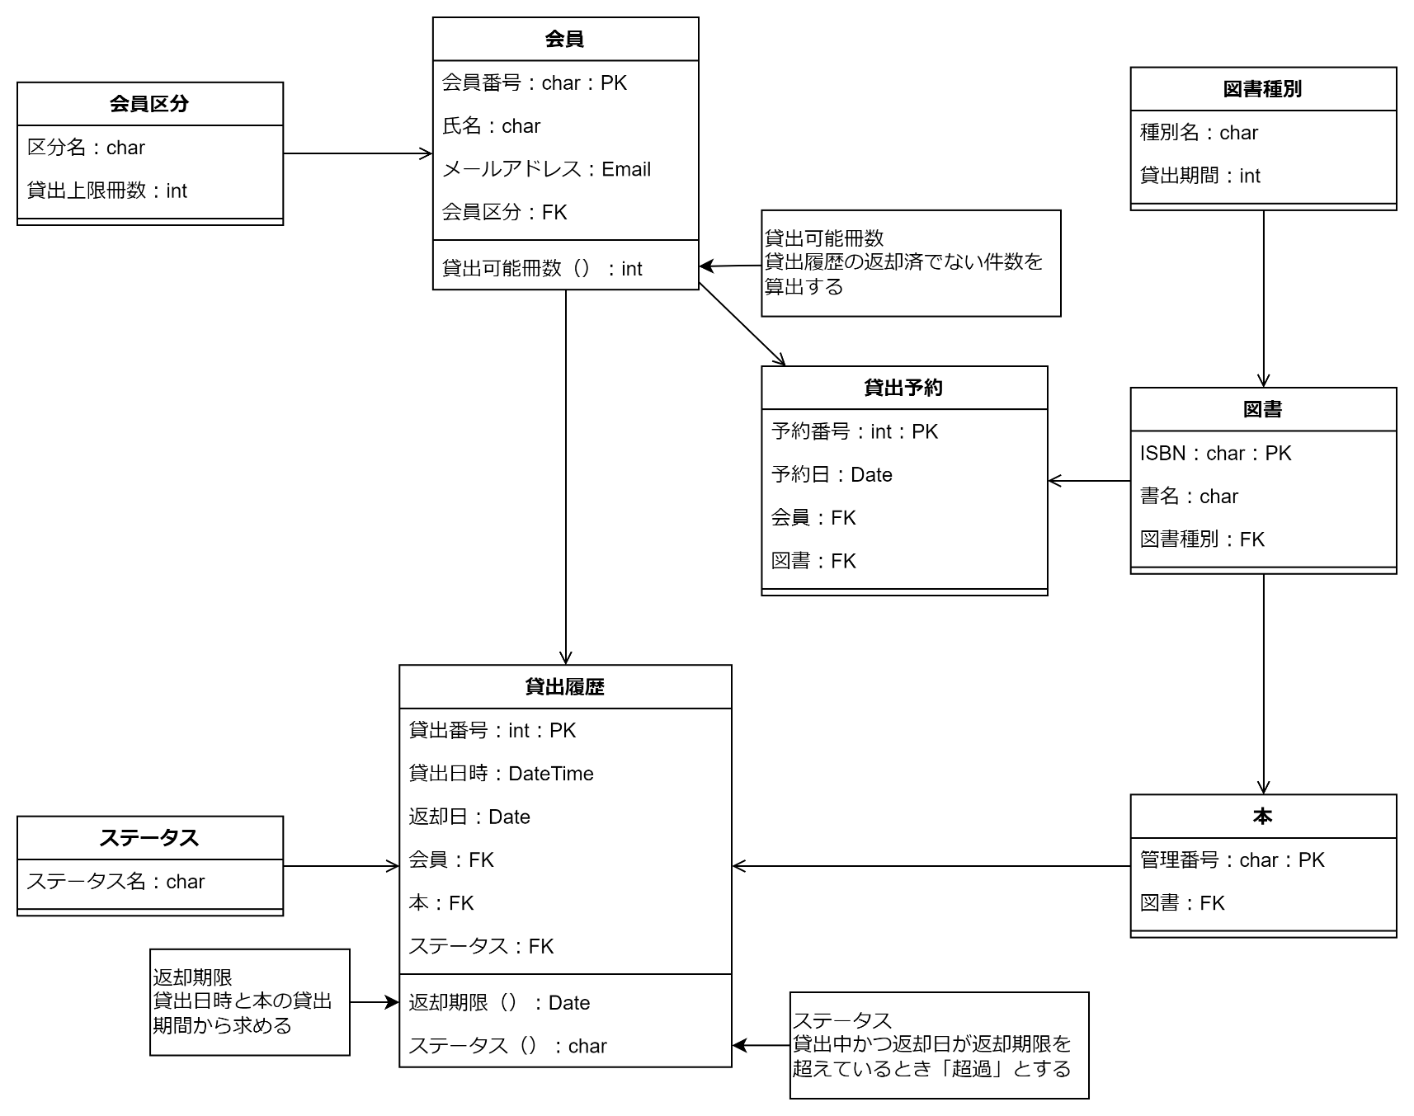
クラス図 | システム名称 | 図書館システム | 改訂日
 |  |  | 改訂者

Model（物理）
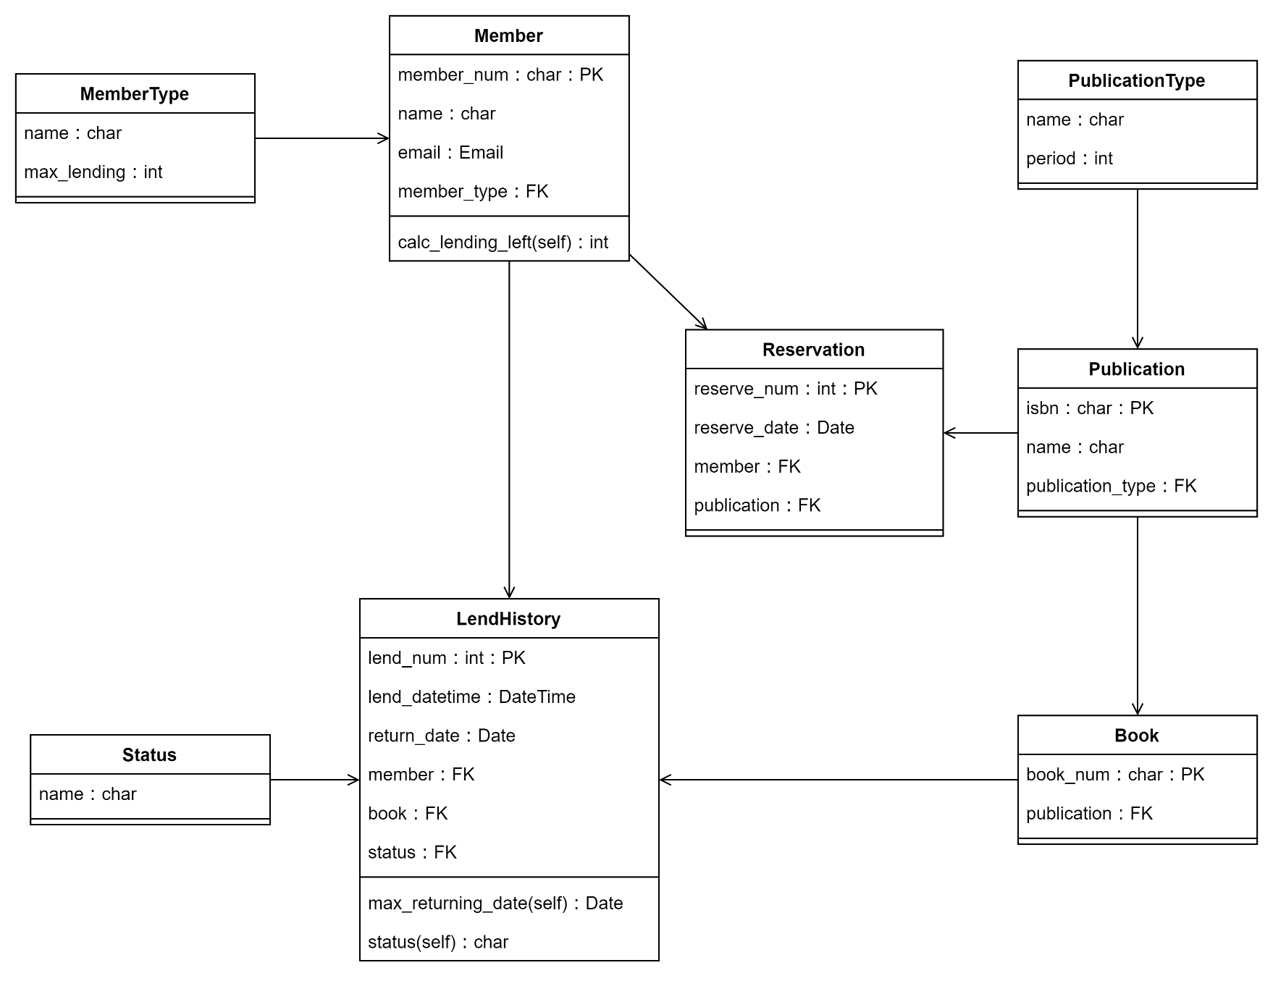
クラス図 | システム名称 | 図書館システム | 改訂日
 |  |  | 改訂者

